关系图
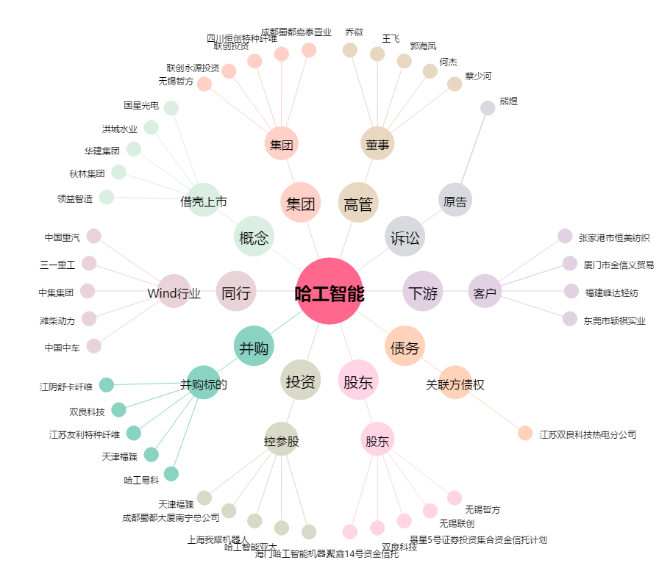
哈工智能[000584.SZ] - 关系概览图

